Hoja1
ACTIVIDAD 2 UNIDAD 4- MAURICIO ACOSTA ZAPATA

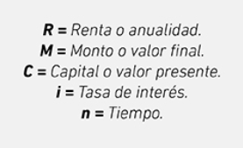 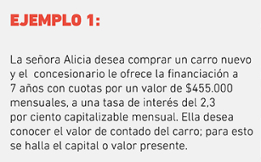 |  |  |  |  | 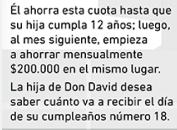 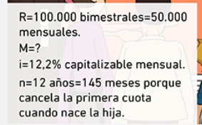

R | $455,000 |  |  |  | R (Bimestral) | $100,000 | n(anual) | 12 | R (mensual) | $200,000 | n(anual) | 6
 | i | 2.3% | n | 84 | R (Menuales) | $50,000 | n(mesual) | 145 | R (Menuales) | $200,000 | n | 71
 |  |  |  |  | i( capitalizable mensual) |  | 12.2% |  | i( capitalizable mensual) |  | 12.2%
calculo de capital
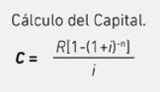 |  |  |  |  |  |  | M |  |  |  | M

 |  |  |  |  |  |  | $16,401,677.3408 |  |  |  | $20,669,810.6528

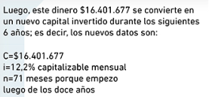
 |  |  |  |  |  |  |  |  | TOTAL
C |  |  | $35,270,826
 |  |  |  |  |  |  |  |  | $70,706,660

 |  |  |  |  | M
 |  |  |  |  | $33,635,172

